Capture 1
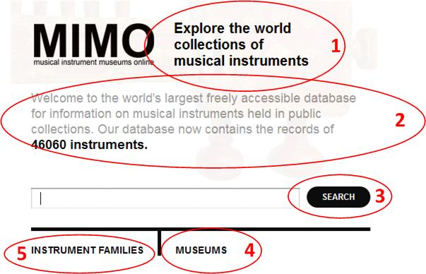

 | EN | KR | CN | FR | IT | SV | NL | DE
1 | Explore the world collections of musical instruments |  | 探索世界乐器的收藏 | Découvrez les collections d’instruments de musique . . . |  |  | Uw toegang tot een wereld van muziekinstrumenten | Entdecken Sie die Musikinstrumentensammlungen der Welt
2 | Welcome to the world's largest freely accessible database for information on musical instruments held in public collections. Our database now contains the records of XXXXX instruments |  | 欢迎来到世界上最大的免费公共乐器收藏数据库。我们的数据库目前包含46060件乐器的记录。 | Bienvenue dans la plus grande base . . . |  |  | Welkom bij 's werelds grootste gratis toegankelijke gegevensbank van muziekinstrumenten in publiek bezit. Onze databank bevat momenteel de gegevens van xxx instrumenten. | Willkommen auf der weltweit größten, frei zugänglichen Datenbank mit Informationen zu Musikinstrumenten in öffentlichen Sammlungen. Sie enthält gegenwärtig Einträge zu xxxxx Instrumenten.
3 | Search |  | 搜索 | Rechercher |  |  | Zoek | SUCHE
4 | Museums |  | 博物馆 | Musées |  |  | Musea | MUSEEN
5 | Instrument Families |  | 乐器家族 | Familles d'instrument |  |  | Instrumentenfamilies | INSTRUMENTENFAMILIEN

Capture 5
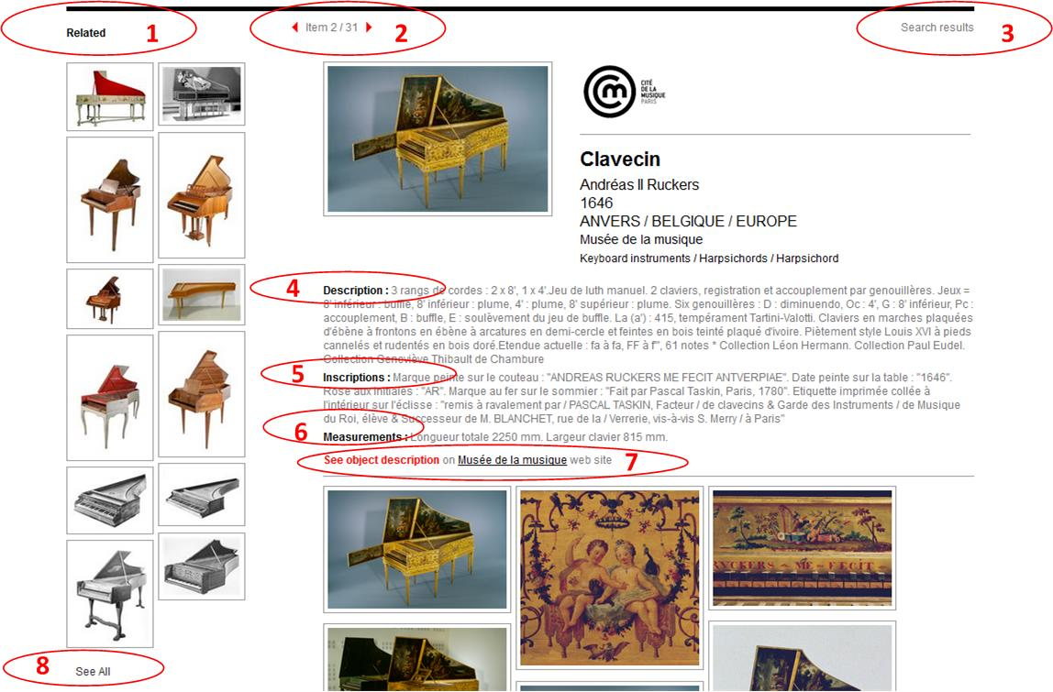

 | EN | KR | CN | FR | IT | SV | NL | DE
1 | Related |  | 相关 | En lien |  |  | Verwant | Änliche Objekte
2 | Item x / x |  | 条目X/X | Item x / x |  |  | Item x / x | Objekt x / x
3 | Search Results |  | 搜索结果 | Résultats de recherche |  |  | Zoekresultaten | Suchergebnisse
4 | Description |  | 描述 | Description |  |  | Beschrijving | Beschreibung
5 | Inscriptions |  | 题述 | Inscriptions |  |  | Opschriften | Inschriften
6 | Measurements |  | 尺寸 | Mesures |  |  | Maten | Maße | Attention! Do not replace ß by ss here!
7 | See object description on xxx web site |  | 在XXX网页观看该乐器描述 | Voir sur le site web de xxx |  |  | Zie objectbeschrijving op de website van xxx | Vgl. Objektbeschreibung auf xxx
8 | See all |  | 查看所有 | Vour tout |  |  | Bekijk alles | Alle anzeigen
 | Description (decoration) |  | 描述（装饰/补充） | Description (decoration) |  |  | Beschrijving (decoratie)

Capture 6
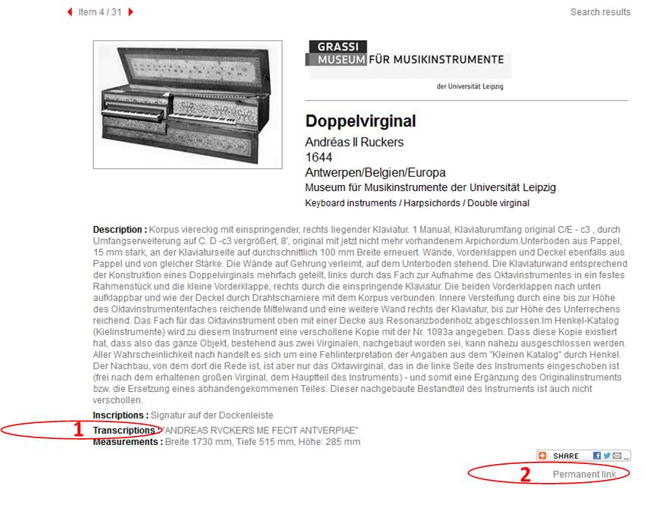

 | EN | KR | CN | FR | IT | SV | NL | DE
1 | Transcriptions |  | 抄写 | Transcriptions |  |  | Transcriptie | Transkription
2 | Permanent link |  | 测量数据 | Lien Permanent |  |  | Permalink | Permalink

Capture 7
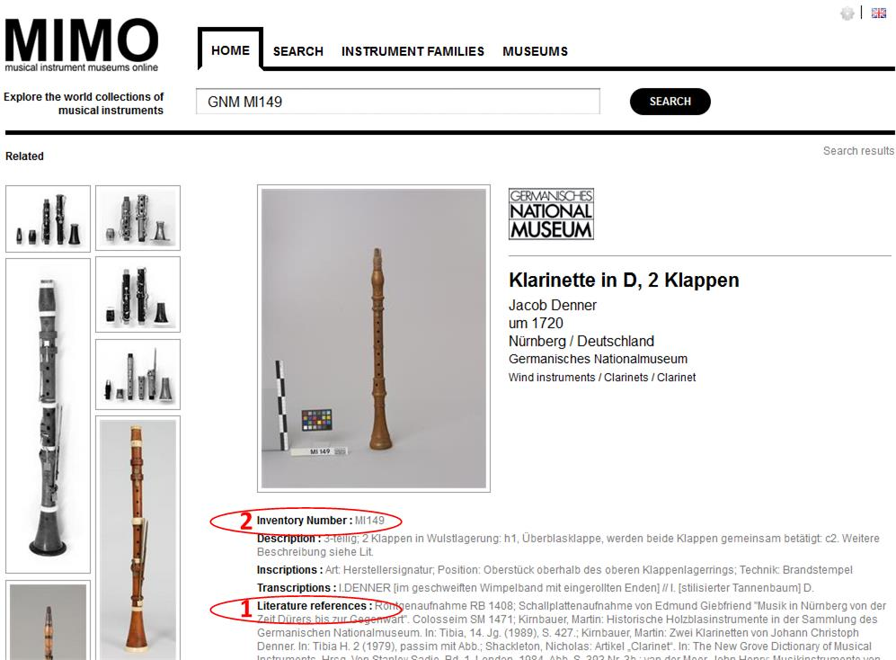

 | EN | KR | CN | FR | IT | SV | NL | DE
1 | Literature references |  | 参考文献 | Bibliographie |  |  | Bibliografie | Literatur
2 | Inventory Number |  | 目录号 | Numéro d'inventaire |  |  | Inventarisnummer

Capture 8
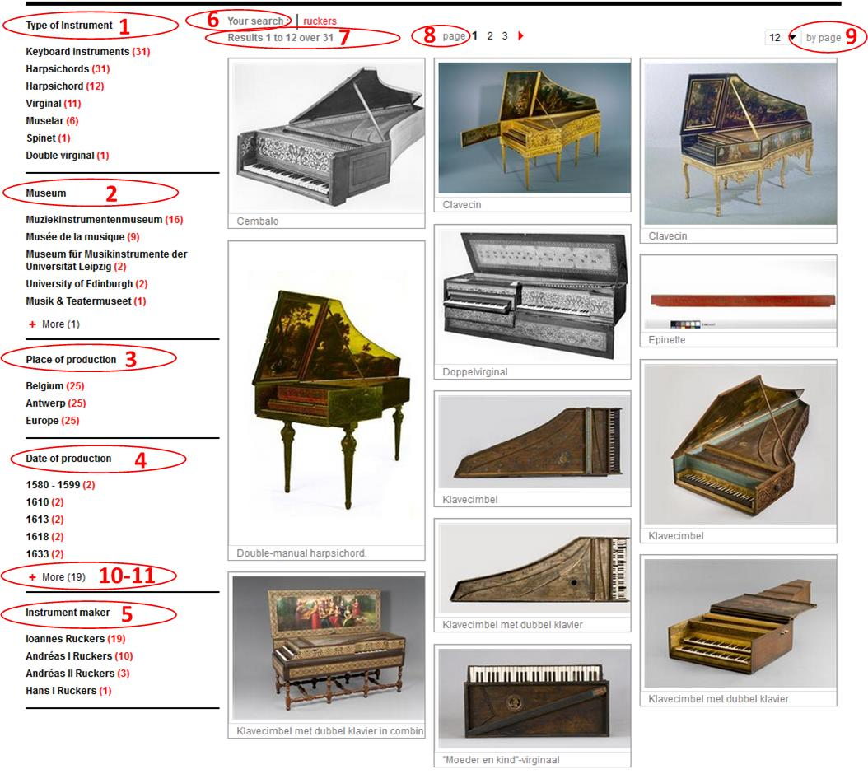

 | EN | KR | CN | FR | IT | SV | NL | DE
1 | Type of instrument |  | 乐器种类 | Type d'instrument |  |  | Instrumenttype
2 | Museum |  | 博物馆 | Musée |  |  | Museum
3 | Place of production |  | 制作地点 | Lieu de fabrication |  |  | Productieplaats
4 | Date of production |  | 制作时间 | Date de fabrication |  |  | Productiedatum
5 | Instrument maker |  | 制作者 | Facteur |  |  | Bouwer
6 | Your search |  | 检索 | Votre recherche |  |  | Uw zoekopdracht
7 | Result x to y over z |  | 检索结果?? | Résultats x à y sur z |  |  | Resultaten x tot y van z
8 | Page |  | 页码 | Page |  |  | pagina
9 | by page |  |  | par page |  |  | per pagina
10 | More |  | 更多 | Voir plus |  |  | Meer
11 | Less |  | 更少 | Voir moins |  |  | Minder

